CollectiveAccess
Image | Object | Description | Date
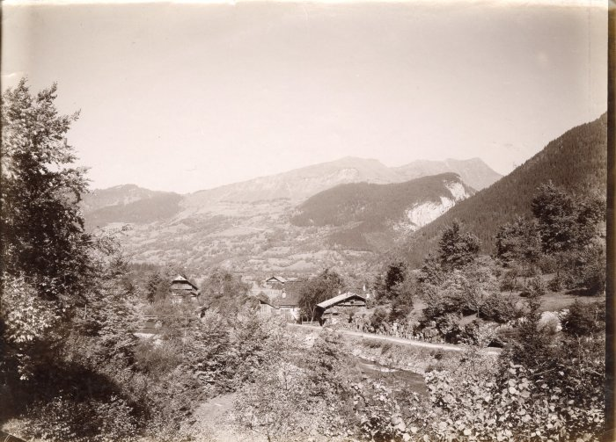 | Vue du Hameau Le Perret depuis Notre Dame des Grâces (3-001) | Vue du hameau Le Perret depuis notre Dame des Grâces

